Punto #1
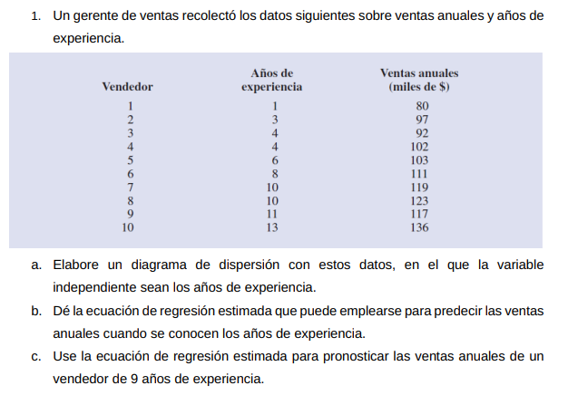
 |  |  |  | Vendedor | Años de experiencia | Ventas anuelas (miles de $)

 |  |  |  | 1 | 1 | 80
 |  |  |  | 2 | 3 | 97
 |  |  |  | 3 | 4 | 92
 |  |  |  | 4 | 4 | 102
 |  |  |  | 5 | 6 | 103
 |  |  |  | 6 | 8 | 111
 |  |  |  | 7 | 10 | 119
 |  |  |  | 8 | 10 | 123
 |  |  |  | 9 | 11 | 117
 |  |  |  | 10 | 13 | 136

1.a)
Ventas anuelas (miles de $) frente a Años de experiencia
 | Ventas anuelas (miles de $)

1.b) | Ventas anuelas (miles de $) |  | 4*x + 80

1.c) | Vendedor | Años de experiencia | Ventas anuelas (miles de $)

 | 11 | 9 | 116

Punto #2
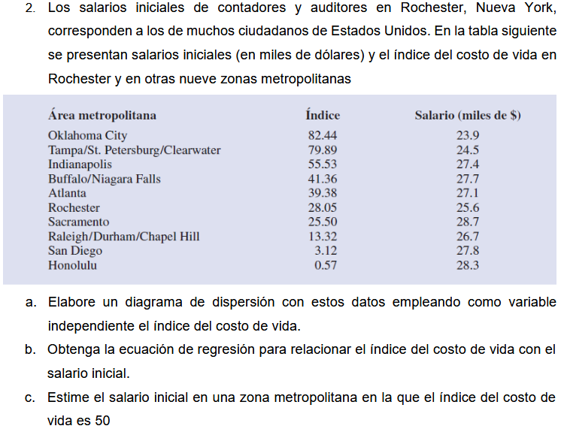
 |  |  | Area | Indice | Salario
 |  |  | 1 | 82.44 | 23.9
 |  |  | 2 | 79.89 | 24.5
 |  |  | 3 | 55.53 | 27.4
 |  |  | 4 | 41.36 | 27.7
 |  |  | 5 | 39.38 | 27.1
 |  |  | 6 | 28.05 | 25.6
 |  |  | 7 | 25.5 | 28.7
 |  |  | 8 | 13.32 | 26.7
 |  |  | 9 | 3.12 | 27.8
 |  |  | 10 | 0.57 | 28.3

a)

b) | y = 28,301 - 0,0415x

c) | y = 28,301 - 0,0415(50)
 | y = | 26.226

Punto #3
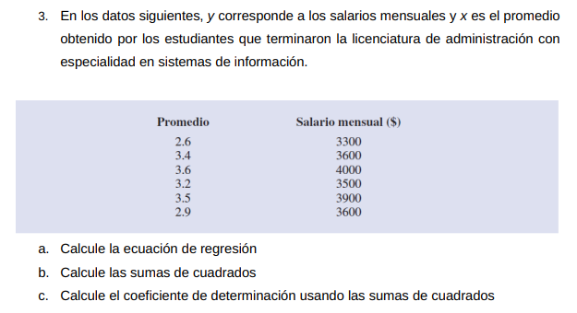

 |  |  |  |  |  |  |  |  | 3.b
 | Promedio {x} | Salario mensual ($) {y} | x_i^2 | y_i^2 | XY | x - media | y - media | x - media * y - media | SCR | SCE | SCT

 | 2.6 | 3300 | 6.76 | 10890000 | 8580 | -0.6 | -350 | 210 | 121555.8802 | 1.826150475 | 122500
 | 3.4 | 3600 | 11.56 | 12960000 | 12240 | 0.2 | -50 | -10 | 13506.20891 | 27627.83053 | 2500
 | 3.6 | 4000 | 12.96 | 16000000 | 14400 | 0.4 | 350 | 140 | 54024.83565 | 13822.13294 | 122500
 | 3.2 | 3500 | 10.24 | 12250000 | 11200 | 0 | -150 | 0 | 0 | 22500 | 22500
 | 3.5 | 3900 | 12.25 | 15210000 | 13650 | 0.3 | 250 | 75 | 30388.97005 | 5726.807889 | 62500
 | 2.9 | 3600 | 8.41 | 12960000 | 10440 | -0.3 | -50 | 15 | 30388.97005 | 15456.53762 | 2500

Total | 19.2 | 21900 | 62.18 | 80270000 | 70510 |  |  | 430 | 249864.8649 | 85135.13514 | 335000

Media | 3.2 | 3650
 |  |  |  | Usando media aritmetica |  |  | 3.c
Desviacion | 0.3511884584 | 236.2907813 |  | Covarianza | 71.66666667 |  | Coeficiente de determinación R^2
 |  |  |  |  |  |  |  | 0.7458652683
 |  |  |  | r | 0.8636349161
 |  |  |  | r^2 | 0.7458652683 |  | r | 0.8636349161
Determinante | 4.44

Numerado |  |  |  | 3.a
A | 7950 |  |  | *x +
B | 2580

Intercepto
A | 1790.540541 | 1790.540541
B | 581.0810811 | 581.0810811

Punto #4
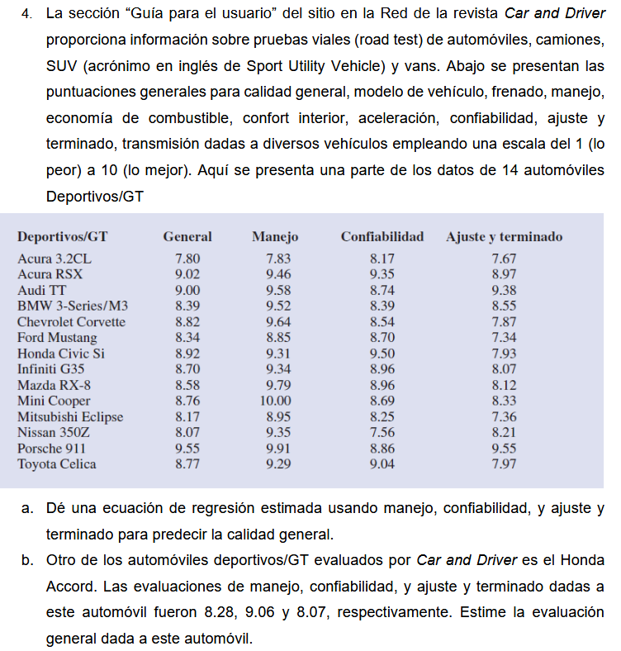
 |  |  | Deportivo | General | Manejo | Confiabilidad | Ajuste y terminado
 |  |  | 1 | 7.8 | 7.83 | 8.17 | 7.67 | Resumen
 |  |  | 2 | 9.02 | 9.46 | 9.35 | 8.97
 |  |  | 3 | 9 | 9.58 | 8.74 | 9.38 | Estadísticas de la regresión
 |  |  | 4 | 8.39 | 9.52 | 8.39 | 8.55 | Coeficiente de correlación múltiple | 0.92990261394
 |  |  | 5 | 8.82 | 9.64 | 8.54 | 7.87 | Coeficiente de determinación R^2 | 0.86471887141
 |  |  | 6 | 8.34 | 8.85 | 8.7 | 7.34 | R^2 ajustado | 0.82413453284
 |  |  | 7 | 8.92 | 9.31 | 9.5 | 7.93 | Error típico | 0.18951639305
 |  |  | 8 | 8.7 | 9.34 | 8.96 | 8.07 | Observaciones | 14
 |  |  | 9 | 8.58 | 9.79 | 8.96 | 8.12
 |  |  | 10 | 8.76 | 10 | 8.69 | 8.33 | ANÁLISIS DE VARIANZA
 |  |  | 11 | 8.17 | 8.95 | 8.25 | 7.36 |  | Grados de libertad | Suma de cuadrados | Promedio de los cuadrados | F | Valor crítico de F
 |  |  | 12 | 8.07 | 9.35 | 7.56 | 8.21 | Regresión | 3 | 2.2957853677 | 0.76526178922 | 21.306713421 | 0.00011552646214
 |  |  | 13 | 9.55 | 9.91 | 8.86 | 9.55 | Residuos | 10 | 0.35916463234 | 0.035916463234
 |  |  | 14 | 8.77 | 9.29 | 9.04 | 7.97 | Total | 13 | 2.65495

 |  |  |  |  |  |  |  |  | Coeficientes | Error típico | Estadístico t | Probabilidad | Inferior 95% | Superior 95% | Inferior 95,0% | Superior 95,0%
 |  |  |  |  |  |  |  | Intercepción | -0.05535058475 | 1.1283949905 | -0.049052490676 | 0.96184336069 | -2.5695713034 | 2.4588701339 | -2.5695713034 | 2.4588701339
 |  |  |  |  |  |  |  | Manejo | 0.27601747234 | 0.12129345923 | 2.2756171199 | 0.046128121422 | 0.0057588033477 | 0.54627614134 | 0.0057588033477 | 0.54627614134
 |  |  |  |  |  |  |  | Confiabilidad | 0.44686626435 | 0.11106661492 | 4.0234076161 | 0.0024251071137 | 0.1993944245 | 0.6943381042 | 0.1993944245 | 0.6943381042
 |  |  |  |  |  |  |  | Ajuste y terminado | 0.27027583611 | 0.095268504267 | 2.8369904428 | 0.017639187579 | 0.058004380382 | 0.48254729184 | 0.058004380382 | 0.48254729184

a) | y = -0,0553506 + 0,2760174x1 + 0,4468663x2 + 0,2702758x3

b) | y = | 8.459807856

 | La evaluación para el Honda Accord es de 8,45980786

Punto #5
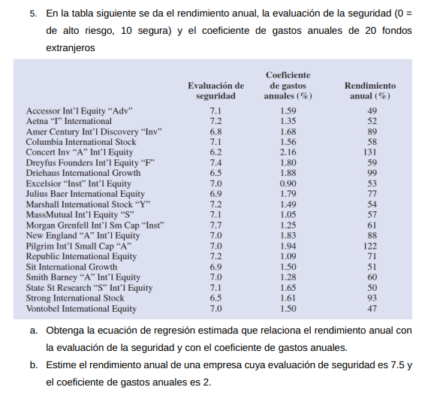

lugar | rendimiento anual | evaluacion de seguridad | coeficiente de gastos
1 | 49 | 7.1 | 1.59
2 | 52 | 7.2 | 1.35
3 | 89 | 6.8 | 1.68
4 | 58 | 7.1 | 1.56
5 | 131 | 6.2 | 2.16
6 | 59 | 7.4 | 1.8
7 | 99 | 6.5 | 1.88
8 | 53 | 7 | 0.9
9 | 77 | 6.9 | 1.79
10 | 54 | 7.2 | 1.49
11 | 57 | 7.1 | 1.05
12 | 61 | 7.7 | 1.25
13 | 88 | 7 | 1.83
14 | 122 | 7 | 1.94
15 | 71 | 7.2 | 1.09
16 | 51 | 6.9 | 1.5
17 | 60 | 7 | 1.28
18 | 50 | 7.1 | 1.65
19 | 93 | 6.5 | 1.61
20 | 47 | 7 | 1.5

Resumen

Estadísticas de la regresión
Coeficiente de correlación múltiple | 0.76291441983
Coeficiente de determinación R^2 | 0.58203841199
R^2 ajustado | 0.53
Error típico | 16.98
Observaciones | 20.00

ANÁLISIS DE VARIANZA
 | Grados de libertad | Suma de cuadrados | Promedio de los cuadrados | F | Valor crítico de F
Regresión | 2.00 | 6823.2072018 | 3411.6036009 | 11.836797074 | 0.00060208686095
Residuos | 17.00 | 4899.7427982 | 288.2201646
Total | 19.00 | 11722.95

 | Coeficientes | Error típico | Estadístico t | Probabilidad | Inferior 95% | Superior 95% | Inferior 95,0% | Superior 95,0%
Intercepción | 247.36 | 110.44620246 | 2.2396233818 | 0.038771707826 | 14.336778995 | 480.37901592 | 14.336778995 | 480.37901592
evaluacion de seguridad | -32.84 | 13.950401837 | -2.3543775065 | 0.030837332435 | -62.277287406 | -3.4117371795 | -62.277287406 | -3.4117371795
coeficiente de gastos | 34.59 | 14.129428291 | 2.4479866021 | 0.025517475311 | 4.7781632373 | 64.399139067 | 4.7781632373 | 64.399139067

Análisis de los residuales |  |  |  | y = 247,3578975 - 32,84451229x1 + 34,58865115x2
 |  |  |  | y = | 70.20135763
Observación | Pronóstico rendimiento anual | Residuos
1 | 69.157815511 | -20.157815511
2.0 | 57.57 | -5.5720880053
3 | 82.124147803 | 6.8758521973
4.0 | 68.12 | -10.120155977
5 | 118.43340773 | 12.566592269
6 | 66.568078565 | -7.5680785651
7 | 98.895231721 | 0.10476827902
8 | 48.576097445 | 4.4239025546
9 | 82.6444482 | -5.6444482001
10 | 62.414499167 | -8.4144991666
11 | 50.479943889 | 6.5200561111
12 | 37.690966744 | 23.309033256
13 | 80.743543017 | 7.2564569831
14 | 84.548294644 | 37.451705356
15 | 48.579038706 | 22.420961294
16 | 72.613739366 | -21.613739366
17 | 61.719784883 | -1.7197848832
18 | 71.23313458 | -21.23313458
19 | 89.55629591 | 3.4437040901
20 | 69.329288137 | -22.329288137

Punto #6
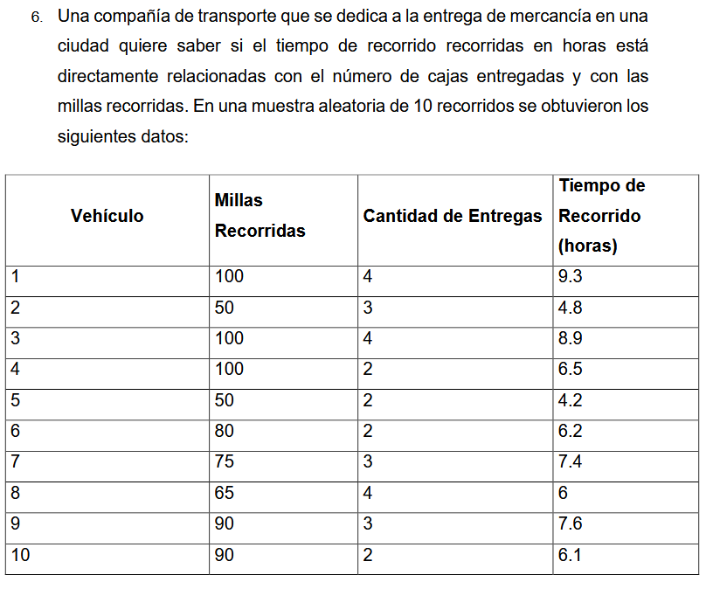
 |  |  |  | Vehiculo | Tiempo de recorrido (horas) | Cantidad de entregas | Millas Recorridas
 |  |  |  | 1 | 9.3 | 4 | 100
 |  |  |  | 2 | 4.8 | 3 | 50
 |  |  |  | 3 | 8.9 | 4 | 100
 |  |  |  | 4 | 6.5 | 2 | 100
 |  |  |  | 5 | 4.2 | 2 | 50
 |  |  |  | 6 | 6.2 | 2 | 80
 |  |  |  | 7 | 7.4 | 3 | 75
 |  |  |  | 8 | 6 | 4 | 65
 |  |  |  | 9 | 7.6 | 3 | 90
 |  |  |  | 10 | 6.1 | 2 | 90

Resumen

Estadísticas de la regresión
Coeficiente de correlación múltiple | 0.9506781661 |  | Si se puede determinar debido a que el coeficiente de correlacion es alto (>0,80), lo que da a entender que hay una consistencia en el la ecuación y los datos recolectados en el modelo.
Coeficiente de determinación R^2 | 0.90378897549
R^2 ajustado | 0.87630011135
Error típico | 0.57314215212
Observaciones | 10

ANÁLISIS DE VARIANZA
 | Grados de libertad | Suma de cuadrados | Promedio de los cuadrados | F | Valor crítico de F
Regresión | 2 | 21.600556514 | 10.800278257 | 32.878367426 | 0.00027624023671
Residuos | 7 | 2.2994434858 | 0.32849192654
Total | 9 | 23.9

 | Coeficientes | Error típico | Estadístico t | Probabilidad | Inferior 95% | Superior 95% | Inferior 95,0% | Superior 95,0%
Intercepción | -0.86870146678 | 0.95154772467 | -0.91293525723 | 0.39163430402 | -3.1187542931 | 1.3813513595 | -3.1187542931 | 1.3813513595
Cantidad de entregas | 0.9234253667 | 0.22111346067 | 4.1762512507 | 0.0041566220113 | 0.40057511523 | 1.4462756182 | 0.40057511523 | 1.4462756182
Millas Recorridas | 0.061134598792 | 0.0098884945762 | 6.1823969585 | 0.00045296079321 | 0.037752024705 | 0.084517172879 | 0.037752024705 | 0.084517172879

